BR-1.3
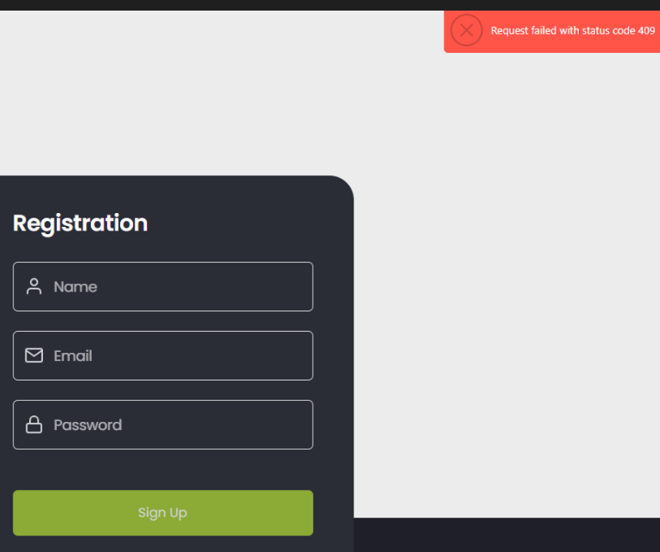
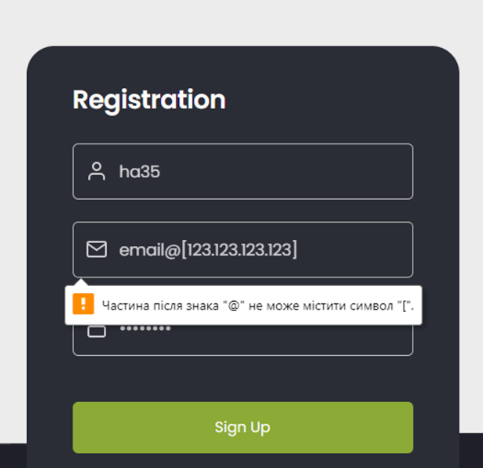
ID | BR-1.3
Reporter: | Hanna Palienko | Assignee: |  | Status: | Opened
Type: | Functional | Severity: | Critical | Priority: | High
Browser: | Google Chrome v.120.0.6099.217 | OS: | Windows 10, Android | OS version | 22H2, 13
Summary: | Помилка 409 при реєстрації нового користувача при введенні валідного значення у поле Email
Description: | Поле форми авторизації користувача - Email має валідуватися: обов'язкове значення,
 | повинно обов'язково містити знак "@" і "крапку" (у частині з назвою хоста)
Pre-conditions:
1 | Відкритий URL https://so-yummi-qa.netlify.app/
2
Steps to reproduce:
1 | Натиснути на кнопку Registration
2 | Ввести валідний Name
3 | Ввести валідну Email зі списку у Additional info
4 | Ввести валідний Password
5 | Натиснути на кнопку Sign Up
Actual result: Введенні данні зникають, випливає червоне модальне вікно в правому куті з "Request with status code
409" або з`являється повідомлення під полем "частина після знака "@" не може містити символ (різні символи)

Expected result: Реєстрація успішна, відкривається головна сторінка сайту

Attachments:
Additional info: посилання на валідну Email
https://docs.google.com/spreadsheets/d/1GR5LUF7aOrEwwxxoWX0M4grVSX1T0BMb8HcWITCWMf0/edit?usp=sharing

BR-1.4
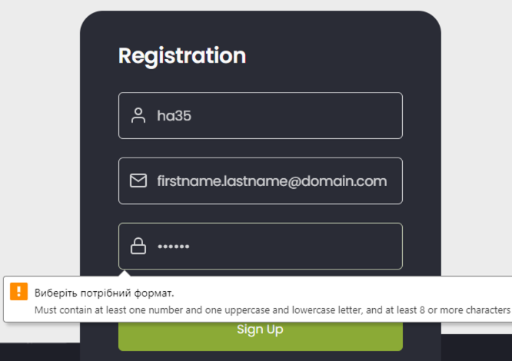
ID | BR-1.4
Reporter: | Hanna Palienko | Assignee: |  | Status: | Opened
Type: | Functional | Severity: | Critical | Priority: | High
Browser: | Google Chrome v.120.0.6099.217 | OS: | Windows 10, Android | OS version | 22H2, 13
Summary: | Помилка в формі реєстрації при вводі валідного Password довжиною 6-ть символів
Description: | Рassword має валідуватися: обов'язкове значення - повинно включати цифри та літери - мінімальна кількість символів у полі – 6 (включно),
 | кількість символів у полі – 6 (включно),максимальна – 16 (включно)
Pre-conditions:
1 | Відкритий URL https://so-yummi-qa.netlify.app/
2
Steps to reproduce:
1 | Натиснути на кнопку Registration
2 | Ввести валідний Name
3 | Ввести валідну Email зі списку у Additional info
4 | Ввести валідний Password (6 символів)
5 | Натиснути на кнопку Sign Up
Actual result: Під полем Password з`являється повідомлення "Виберіть потрібний формат. Must contain at least one
number and one uppercase and lowercase letter, and at least 8 or more characters)" різними мовами

Expected result: Реєстрація успішна, відкривається головна сторінка сайту

Attachments:
Additional info: посилання на валідну Email
https://docs.google.com/spreadsheets/d/1GR5LUF7aOrEwwxxoWX0M4grVSX1T0BMb8HcWITCWMf0/edit?usp=sharing

BR-1.6
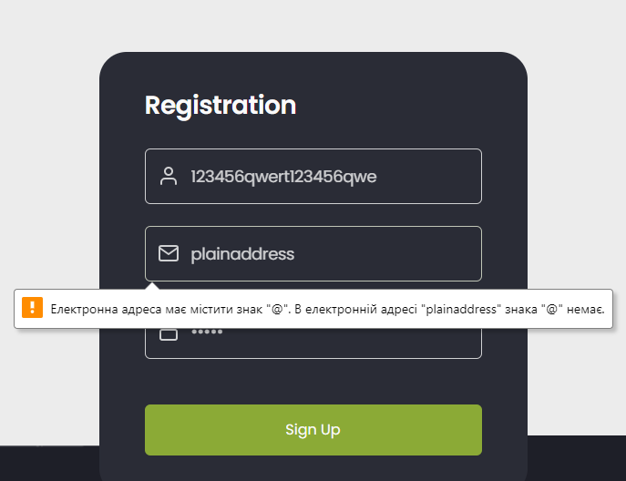
ID | BR-1.6
Reporter: | Hanna Palienko | Assignee: |  | Status: | Opened
Type: | Functional | Severity: | Major | Priority: | High
Browser: | Google Chrome v.120.0.6099.217 | OS: | Windows 10, Android | OS version | 22H2,13
Summary: | Не відображаються повідомлення з помилками валідації в полях Name, Password, Email в формі реєстрації при введенні невалідних значень
Description:

Pre-conditions:
1 | Відкритий URL https://so-yummi-qa.netlify.app/
2
Steps to reproduce:
1 | Натиснути на кнопку Registration
2 | Ввести невалідний Name
3 | Ввести невалідну Email зі списку у Additional info
4 | Ввести невалідний Password
5 | Натиснути Sign Up
Actual result: Відображається повідомлення з помилкою валідації тільки в полі Email при введенні невалідних значень

Expected result: Відображаються повідомлення з помилками валідації в полях Name, Password, Email в формі реєстрації при введенні невалідних значень
при введенні невалідних значень

Attachments:
Additional info: посилання на невалідну Email
https://docs.google.com/spreadsheets/d/1GR5LUF7aOrEwwxxoWX0M4grVSX1T0BMb8HcWITCWMf0/edit?usp=sharing

BR-1.8
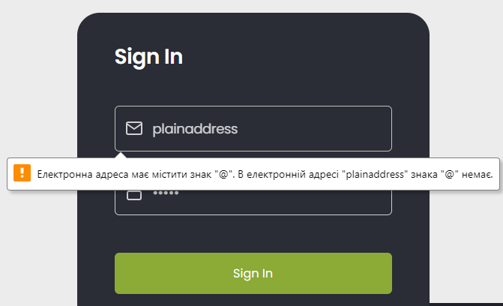
ID | BR-1.6.1
Reporter: | Hanna Palienko | Assignee: |  | Status: | Opened
Type: | Functional | Severity: | Major | Priority: | High
Browser: | Google Chrome v.120.0.6099.217 | OS: | Windows 10, Android | OS version | 22H2, 13
Summary: | Не відображаються повідомлення з помилками валідації в полях Password, Email в формі логінізації при введенні невалідних значень
Description:

Pre-conditions:
1 | Відкритий URL https://so-yummi-qa.netlify.app/
2 | Користувач зареєстрований в системі
Steps to reproduce:
1 | Натиснути на кнопку Sign in
2 | Ввести невалідну Email зі списку у Additional info
3 | Ввести невалідний Password
4 | Натиснути на кнопку Sign In
Actual result: Відображається повідомлення з помилкою валідації тільки в полі Email при введенні невалідних
значень

Expected result: Відображаються повідомлення з помилками валідації в полях Password, Email в формі реєстрації при
при введенні невалідних значень

Attachments:
Additional info: посилання на невалідну Email
https://docs.google.com/spreadsheets/d/1GR5LUF7aOrEwwxxoWX0M4grVSX1T0BMb8HcWITCWMf0/edit?usp=sharing

BR-3.2
ID | BR-3.2
Reporter: | Olena Mytrofanova | Assignee: |  | Status: | Opened
Type: | Functional | Severity: | Major | Priority: | High
Browser: | Google Chrome v.120.0.6099.217 | OS: | Windows, Android | OS version | 11 Home, 11
Summary: | Після клiку на кнопку See all на головній сторінці відкривається сторінка з розділом Categories без вибраного підрозділу
Description: | При переході по кліку на See all повинна відкриватися обрана категорія розділу Categories

Pre-conditions:
1 | Відкритий URL https://so-yummi-qa.netlify.app/
2 | Користувач зареєстрований в системі
3 | Виконана логінізація
Steps to reproduce:
1 | Клікнути на See all у будь-якій категорії на головній сторінці
2
3
4
Actual result:
Сторінка Categories відкрита
Підкатегорія по якій відбувався перехід не вибрана
Expected result:
Сторінка Categories відкрита
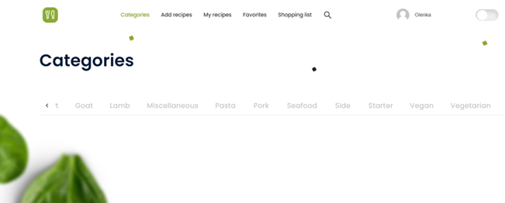
Підкатегорія по якій відбувався перехід вибрана
Attachments:
Additional info:

BR-4.1
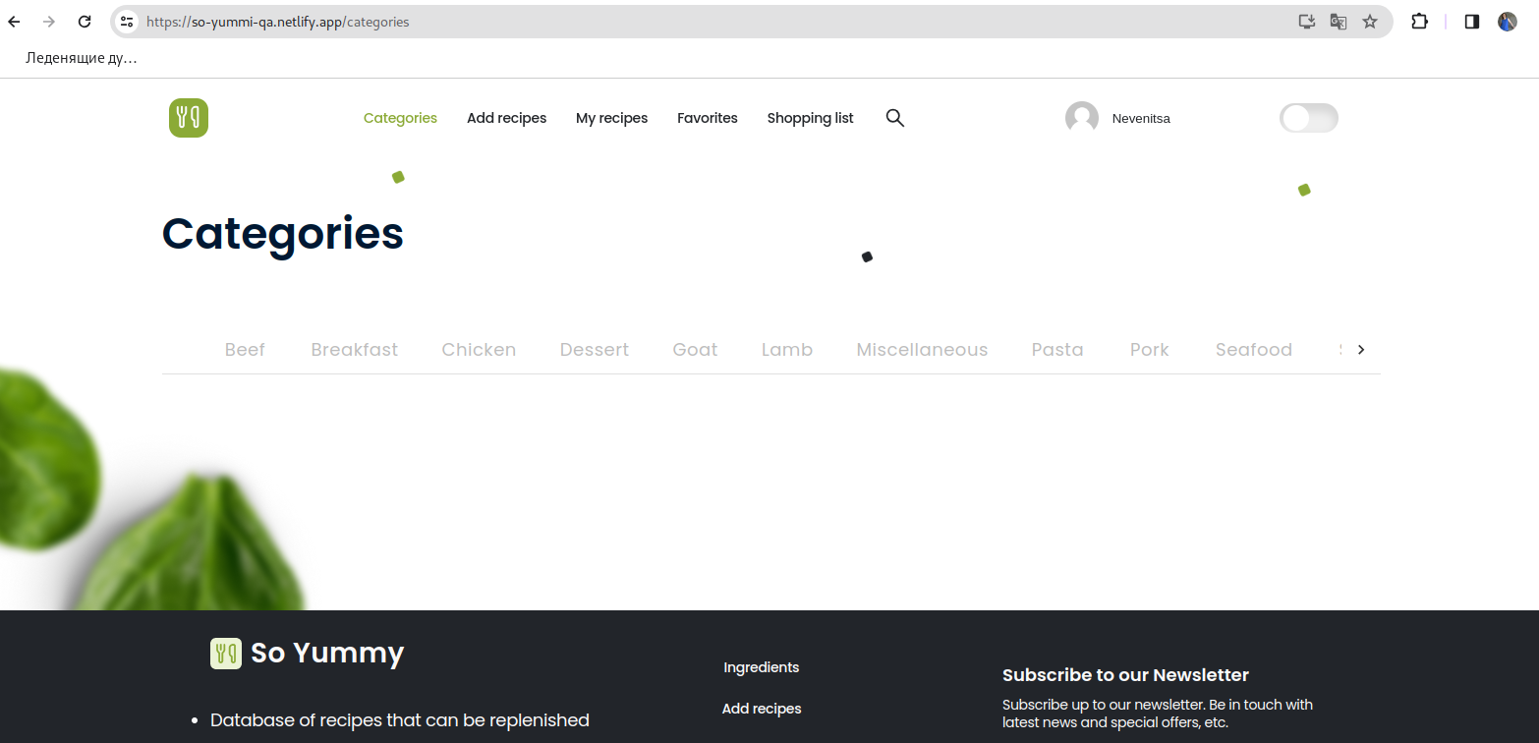
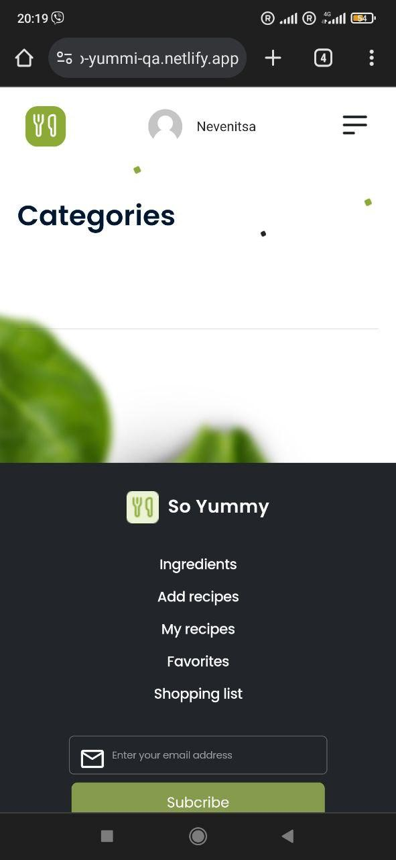
ID | BR-4.1
Reporter: | Yulia Nevenitsa | Assignee: |  | Status: | Opened
Type: | Functional | Severity: | Minor | Priority: | High
Browser: | Google Chrome (Версія 120.0.6099.193) | OS: | Linux/Debian, Android версія | OS version | 10.13(buster), 11 RKQ1.201004.002
Summary: | Сторінка Categories відкритається не з підсвіченою підкатегорією рецептів Beef та без прев'ю
 | рецептів до нього при вході через навігацію головного меню
Description: | При вході в розділ Categories через навігацію головного меню має по замовчуванню встановитись
 | категорія Beef з прев'ю рецептів у даній категорії
Pre-conditions:
1 | Відкритий URL https://so-yummi-qa.netlify.app/
2 | Користувач зареєстрований в системі
Steps to reproduce:
1 | Натиснути кнопку "Categories" в навігації головного меню в хедері головної сторінки
2
3
4
Actual result:
Згідно з ТЗ сторінка Categories не відкритається з підсвіченою підкатегорією рецептів Beef та прев'ю рецептів до нього

Expected result:
Згідно з ТЗ сторінка Categories відкритається з підсвіченою підкатегорією рецептів Beef та прев'ю рецептів до нього

Attachments:
Additional info:

BR-4.4
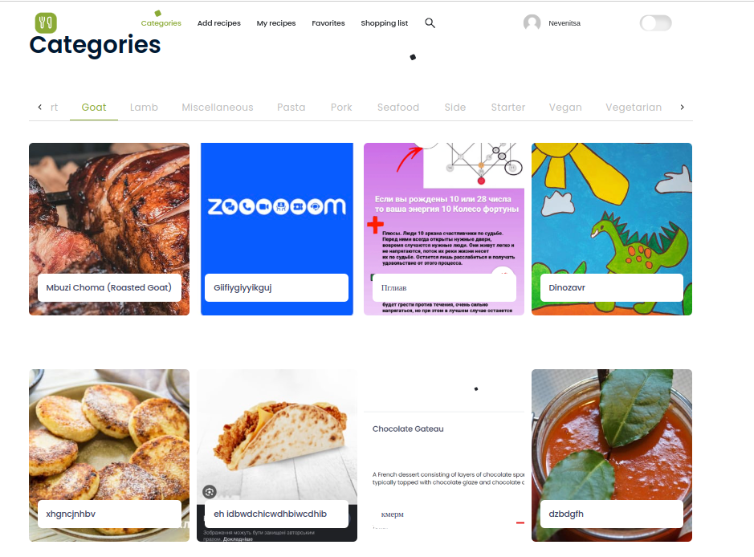
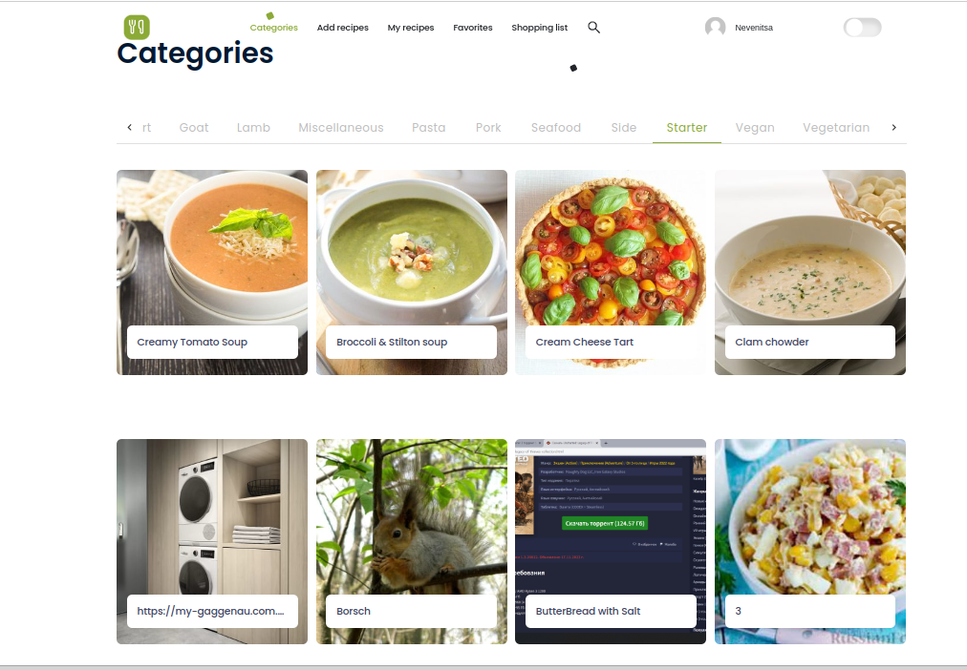
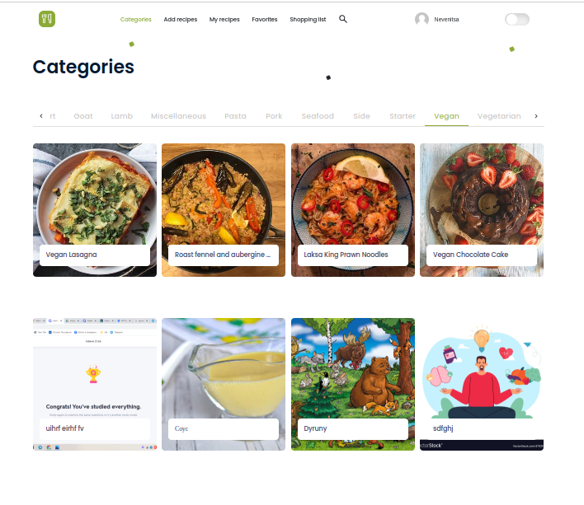
ID | BR-4.4
Reporter: | Yulia Nevenitsa | Assignee: |  | Status: | Opened
Type: | Functional | Severity: | Major | Priority: | High
Browser: | Google Chrome (Версія 120.0.6099.193) | OS: | Linux/Debian, Android версія | OS version | 10.13(buster), 11 RKQ1.201004.002
Summary: | Прев'ю рецептів в категоріях Goat, Starter та Vegan не відповідає обраній категорії
Description: | В категоріях Goat, Starter та Vegan прев'ю рецептів не відповідає обраній категорії картинкою чи
 | назвою (картинки не рецептів, назва -набор літер-абракадабра)
Pre-conditions:
1 | Відкритий URL https://so-yummi-qa.netlify.app/
2 | Користувач зареєстрований в системі
3 | Виконана логінізація
Steps to reproduce:
1 | Натиснути кнопку "Сategories" в хедері головної сторінки
2 | Обрати категорії рецептів з Summary по черзі
3
4
Actual result:
Прев'ю рецептів має невідповідність картинки та назви до рецепту у обраній категорії

Expected result:
Прев'ю рецептів має відповідність картинки та назві до рецепту у обраній категорії

Attachments:
Additional info:

BR-4.5
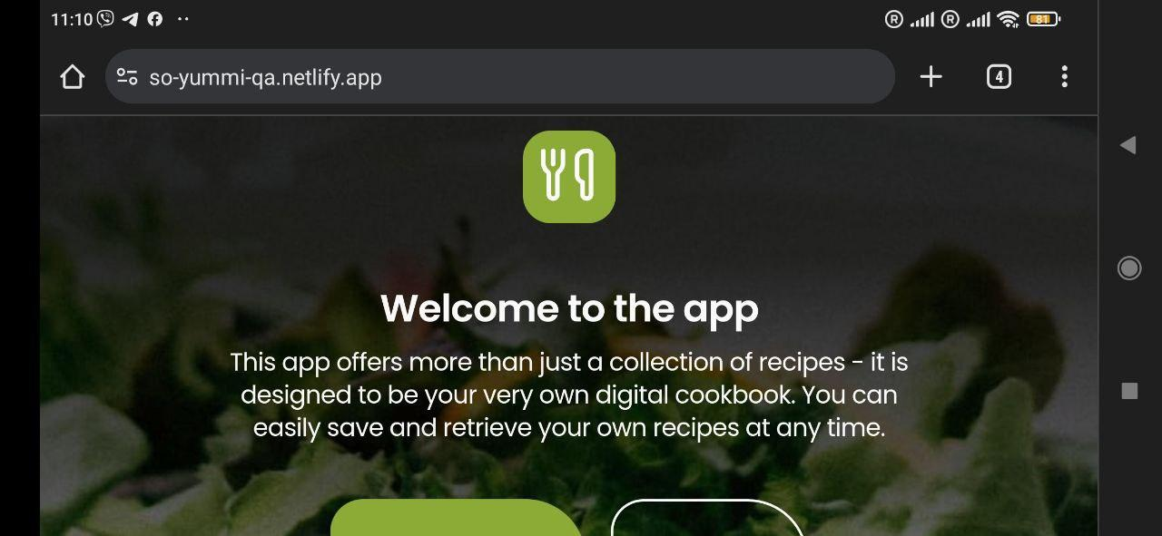
ID | BR-4.5
Reporter: | Yulia Nevenitsa | Assignee: |  | Status: | Opened
Type: | Functional | Severity: | Major | Priority: | Medium
Browser: | Google Chrome (Версія 120.0.6099.193) | OS: | Android | OS version | 11 RKQ1.201004.002
Summary: | Орієнтація Landscape на мобільному пристрої не підлаштовується до розмірів девайсу
Description: | Landscape- на орієнтація не підлаштовується під розміри екрану мобільного девайсу

Pre-conditions:
1 | Відкритий URL https://so-yummi-qa.netlify.app/
2
Steps to reproduce:
1 | Змінити орієнтацію телефону з портретної на Landscape
2
3
4
Actual result:
Landscape- на орієнтація не підлаштовується під розміри екрану мобільного девайсу

Expected result:
Landscape- на орієнтація підлаштовується під розміри екрану мобільного девайсу

Attachments:
Additional info:

BR-4.6
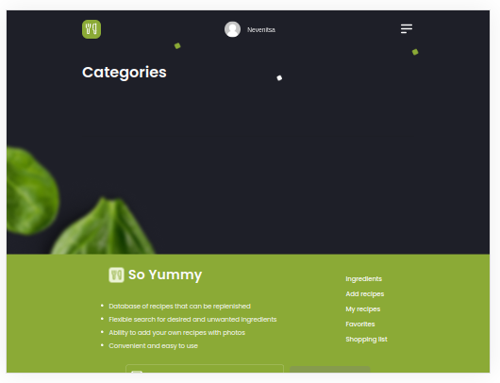
ID | BR-4.6
Reporter: | Yulia Nevenitsa | Assignee: |  | Status: | Opened
Type: | Functional | Severity: | Major | Priority: | Medium
Browser: | Google Chrome (Версія 120.0.6099.193) | OS: | Android | OS version | 11 RKQ1.201004.002
Summary: | Кнопка гортання підкатегорій рецептів відсутня на планшеті та мобільному пристроях у чорній темі
Description: | Бокова кнопка гортання підкатегорій в розділі Categories в чорній темі малопомітна на телефоні та
 | відсутня на планшеті
Pre-conditions:
1 | Відкритий URL https://so-yummi-qa.netlify.app/
2 | Користувач зареєстрований в системі
3 | Виконана логінізація
Steps to reproduce:
1 | Натиснути на меню головної навігації в хедері головної сторінки
2 | Натиснути на пункт меню Categories
3
4
Actual result:
Бокова стрілочка гортання підкатегорій рецептів чітко помітна у чорній темі

Expected result:
Бокова стрілочка гортання підкатегорій рецептів непомітна у чорній темі

Attachments:
Additional info:

BR-4.7
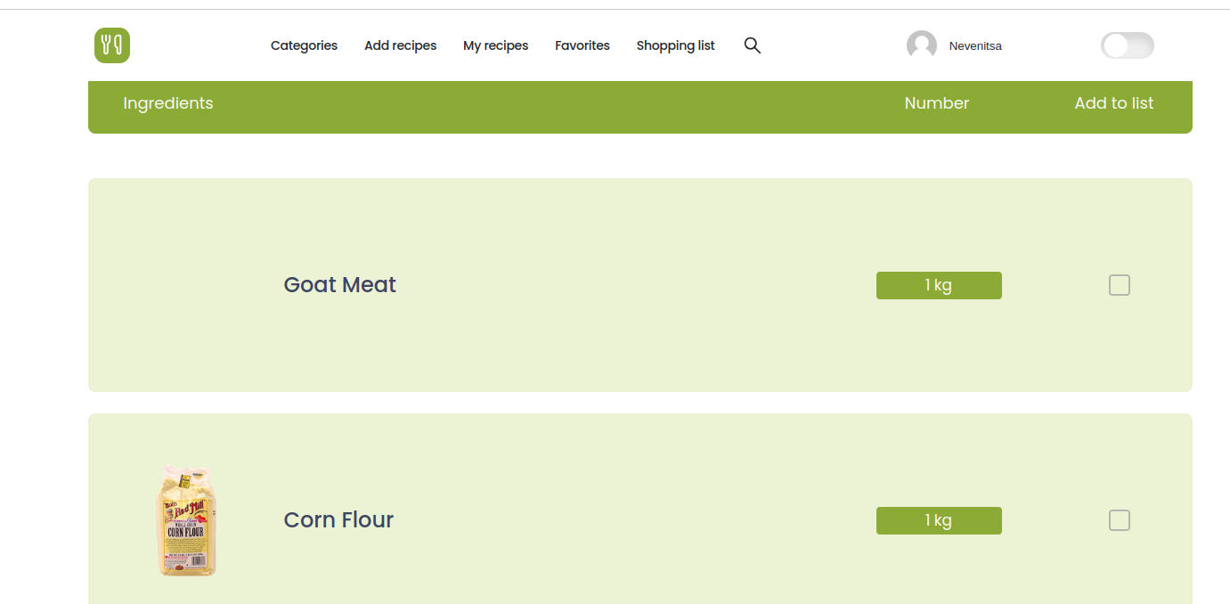
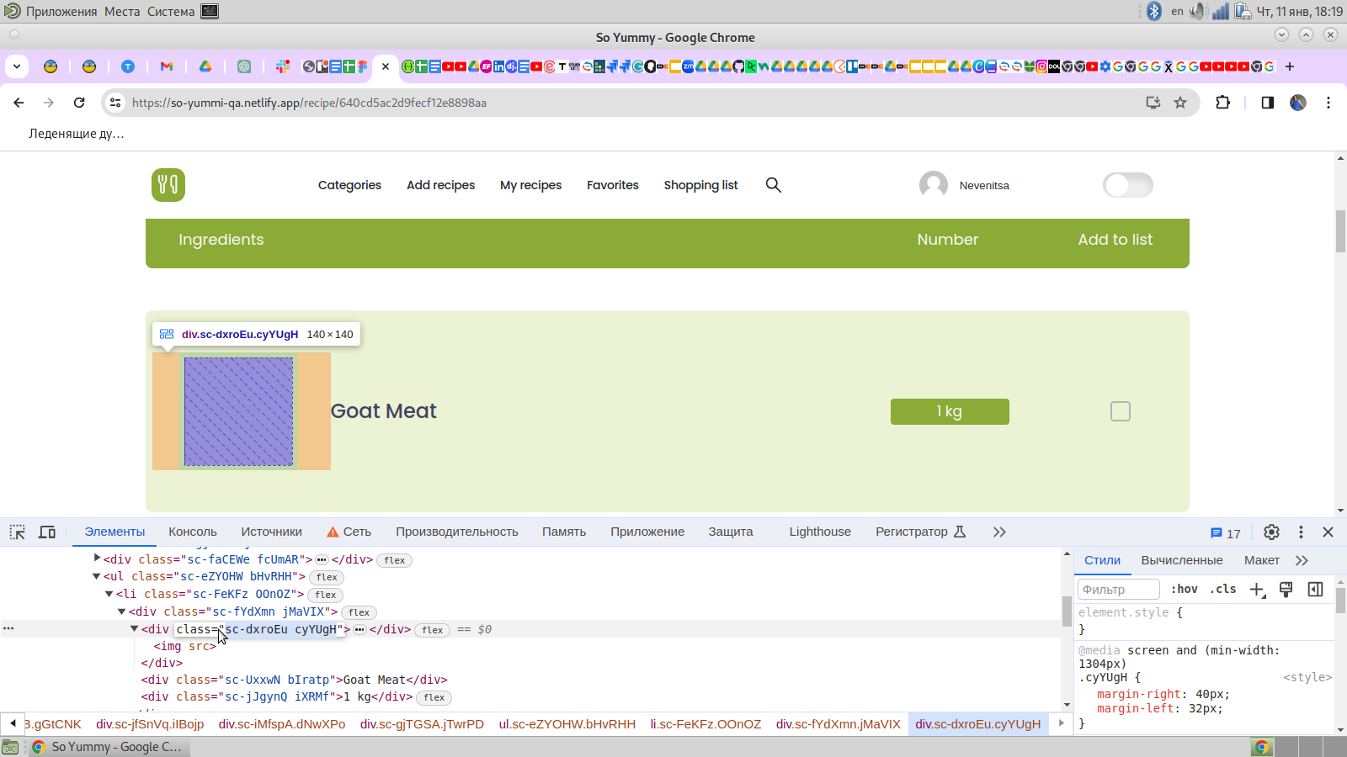
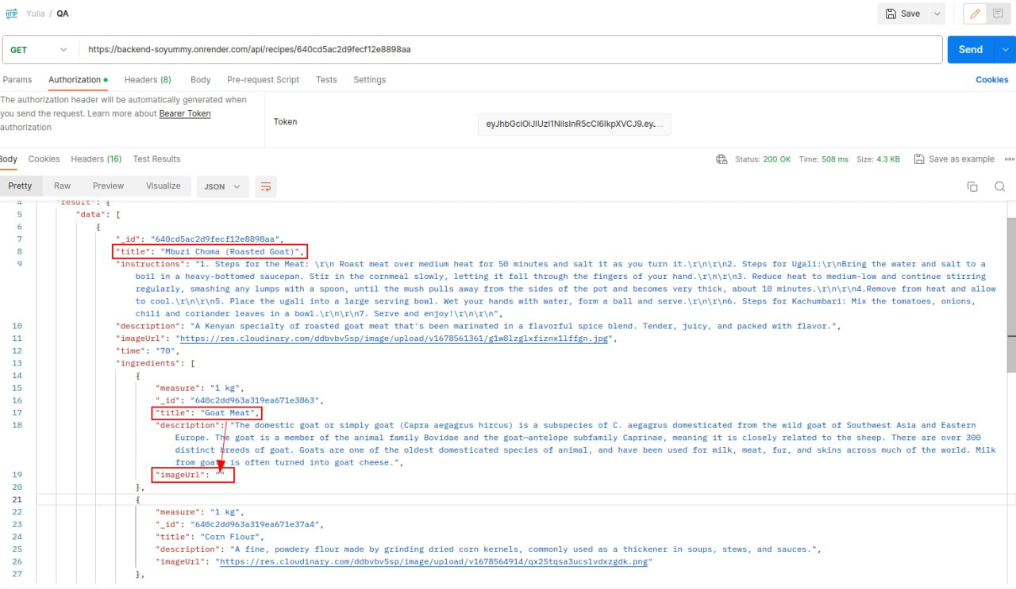
ID | BR-4.6
Reporter: | Yulia Nevenitsa | Assignee: |  | Status: | Opened
Type: | Functional | Severity: | Minor | Priority: | Low
Browser: | Google Chrome (Версія 120.0.6099.193) | OS: | Linux/Debian, Android версія | OS version | 10.13(buster), 11 RKQ1.201004.002
Summary: | Відсутнє фото біля інгредієнту Goat в списку на сторінці рецепту Roasted goat у підкатегорії рецептів Goat
Description:

Pre-conditions:
1 | Відкритий URL https://so-yummi-qa.netlify.app/
2 | Користувач зареєстрований в системі
Steps to reproduce:
1 | Натиснути на меню головної навігації в хедері головної сторінки
2 | Натиснути на пункт меню Categories
3 | Натиснути на підкатегорію рецептів Goat
4 | Oбрати рецепт Roasted goat
Actual result:
Картинка інгредієнту Goat не відображається в списку

Expected result:
Картинка інгредієнту Goat відображається в списку

Attachments:
Additional info:

BR-7.7
ID | BR-7.7
Reporter: | Гуль Анна | Assignee: |  | Status: | Opened
Type: | Functional | Severity: | Minor | Priority: | Low
Browser: | Chrome (Версія 120.0.6099.200 | OS: | Windows 10, Android | OS version | 22H2, 13.0.2.0
Summary: | Розташування зображення і його розмір на сторінці будь якого рецепту
Description:

Pre-conditions:
1 | На будь якому пристрої відкритий URL https://so-yummi-qa.netlify.app/
2 | Користувач зареєстрований в системі
3 | Виконана логінізація
Steps to reproduce:
1 | Відкрити сторінку будь якого рецепту
2 | Проскролити до картинки рецепту або заглушки
Actual result:
У мобільній версії та на планшеті зображення розташоване несиметрично до полів сторінки
На декстопі зображення у вигляді різних чотирикутників
Expected result:
У мобільній версії та на планшеті зображення розташоване симетрично до полів сторінки відповідно до макетів
На декстопі зображення завжди в одному розмірі
Attachments: | 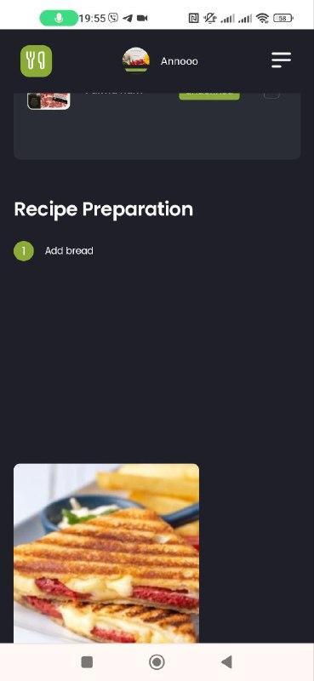

BR-8.2
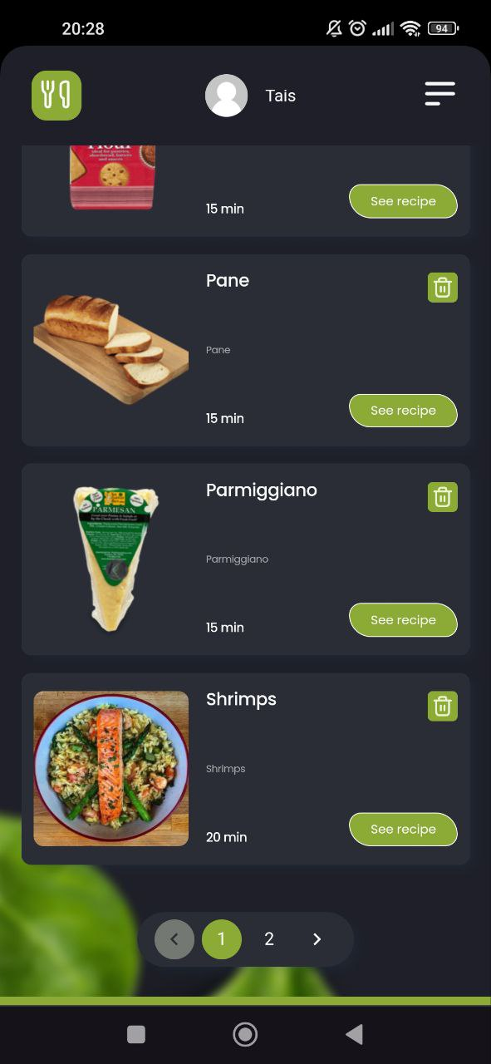
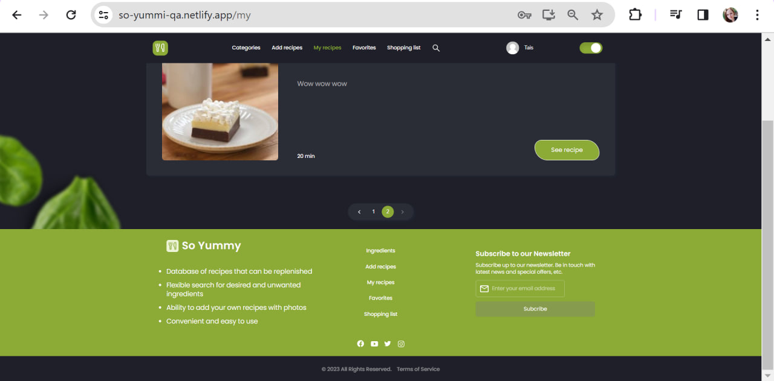
ID | BR-8.2
Reporter: | Taisiia | Assignee: |  | Status: | Opened
Type: | Functional | Severity: | Minor | Priority: | Low
Browser: | Chrome Версія 120.0.6099.217 | OS: | Android | OS version | 12 SP1A.210812.016
Summary: | Перехід на сторінку My Recipes з футера показує низ сторінки замість початку
Description:

Pre-conditions:
1 | На будь-якому пристрої відкритий URL https://so-yummi-qa.netlify.app/
2 | Користувач зареєстрований в системі
3 | Виконана логінізація
Steps to reproduce:
1 | Натиснути на My Recipes у футері
2
3
4
Actual result:
Сторінка відкривається зі сторони футеру

Expected result:
Сторінка відкривається зі сторони хедеру

Attachments: | 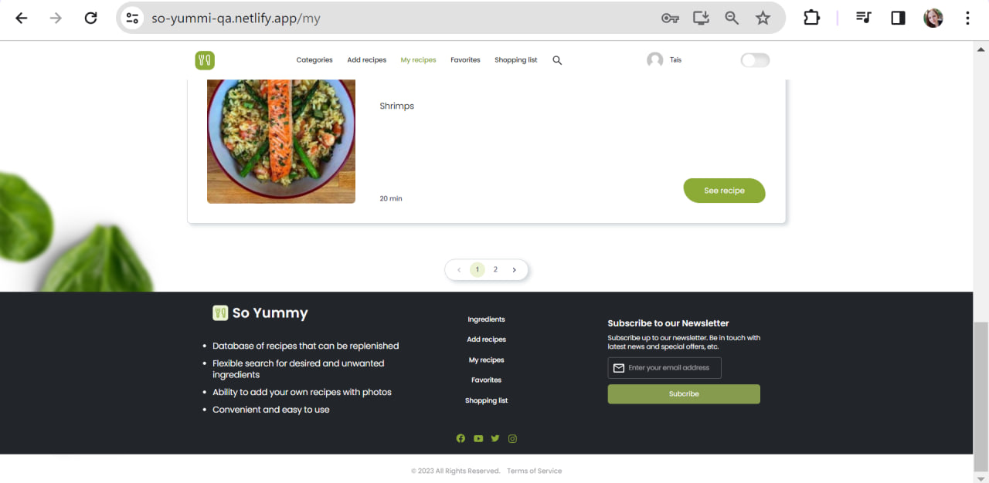
Additional info:
Те ж саме відбувається, якщо додано більше 4 рецептів і треба переходити між сторінками.
На десктопі відтворюється тоді, коли до футера ще треба догортати сторінку.

